Chi tiết địa chất
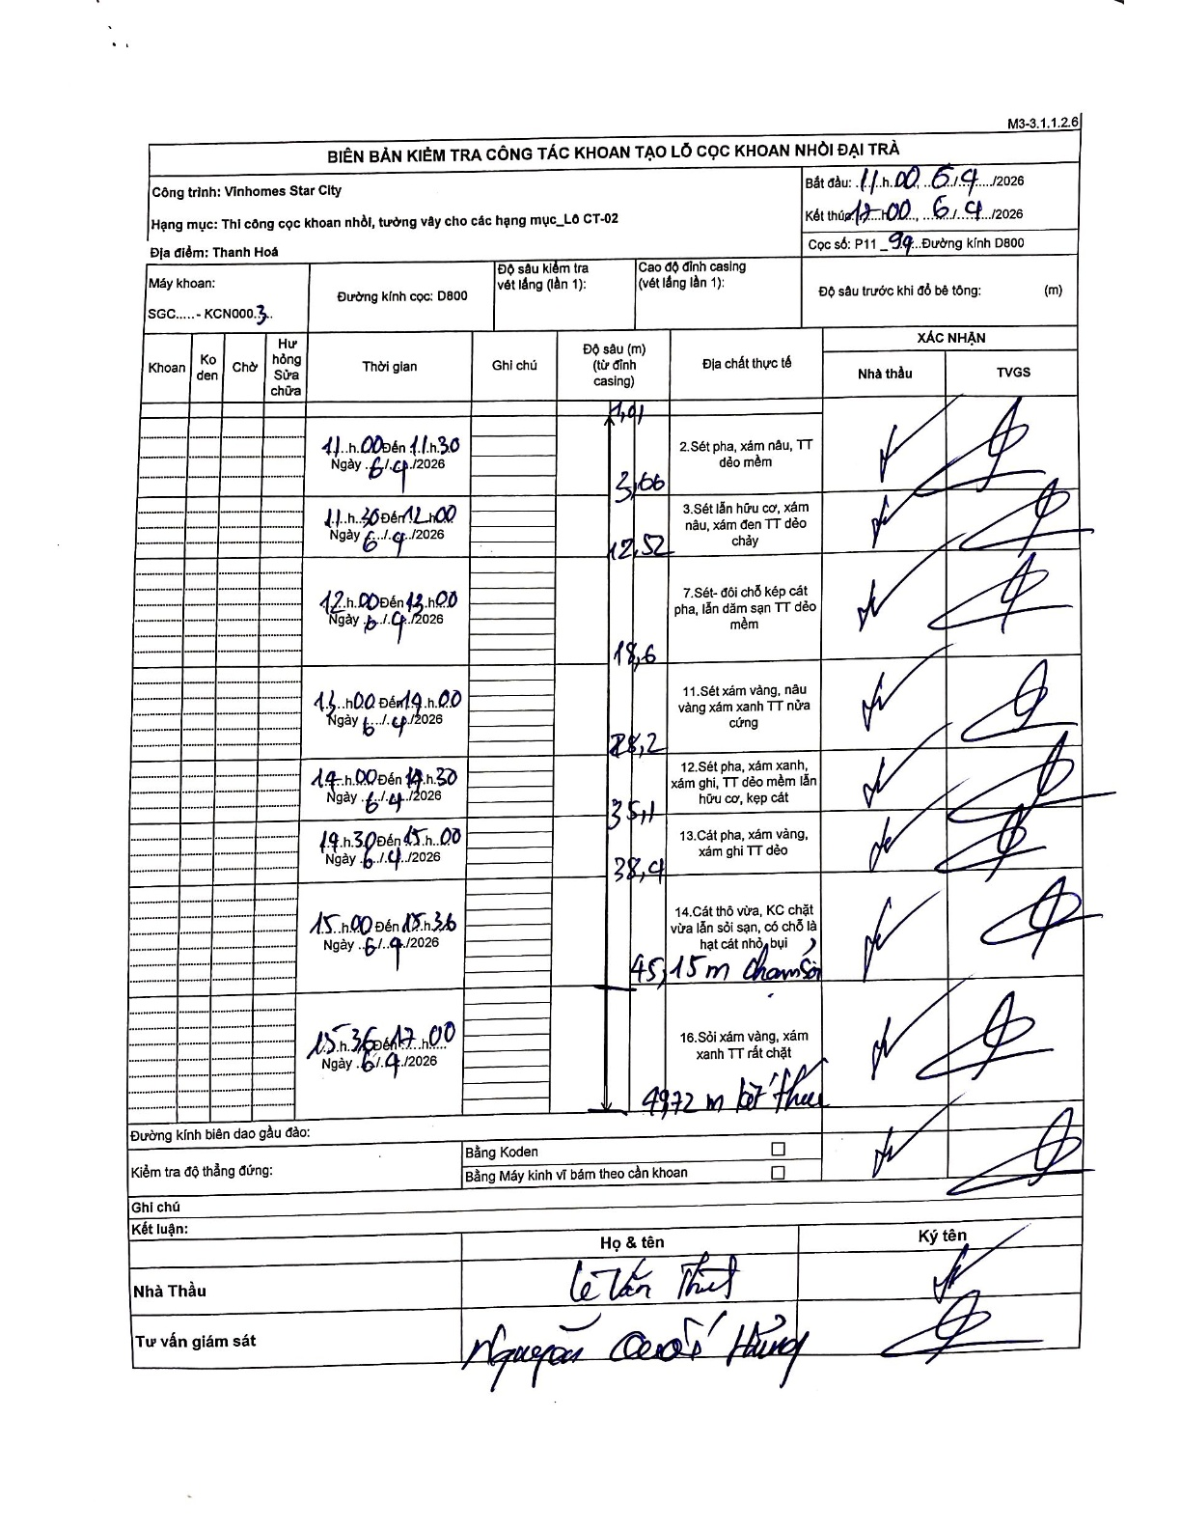
Dự án | Star City Thanh Hóa
Hạng mục | Thi công cọc khoan nhồi, tường vây cho các hạng mục_Lô CT-02
Tên bộ phận | Đường kính D800
Số hiệu cọc | P11_94
Tên Máy khoan | SGC-KCN0003
Đường kính | D800
Bắt đầu thi công | 11:00 06/04/2026
Kết thúc thi công | 17:00 06/04/2026

Địa chất TT | Đường kính | Mô tả lớp thiết kế | Từ (h) | Đến (h) | Cao độ từ | Cao độ đến | T.Gian (h) | Dài (m) | V (m/h) | Ghi chú
1 | D800 | Sét pha, xám nâu, TT dẻo mềm | 11:00 06/04/2026 | 11:30 06/04/2026 | -1.01 | -3.66 | 0.5 | 2.65 | 5.3 | Lớp đầu tiên tính từ cao độ đỉnh casing 1.01m
2 | D800 | Sét lẫn hữu cơ, xám nâu, xám đen TT dẻo chảy | 11:30 06/04/2026 | 12:00 06/04/2026 | -3.66 | -12.52 | 0.5 | 8.86 | 17.72
3 | D800 | Sét- đôi chỗ kẹp cát pha, lẫn dăm sạn TT dẻo mềm | 12:00 06/04/2026 | 13:00 06/04/2026 | -12.52 | -18.6 | 1 | 6.08 | 6.08
4 | D800 | Sét xám vàng, nâu vàng xám xanh TT nửa cứng | 13:00 06/04/2026 | 14:00 06/04/2026 | -18.6 | -28.2 | 1 | 9.6 | 9.6
5 | D800 | Sét pha, xám xanh, xám ghi, TT dẻo mềm lẫn hữu cơ, kẹp cát | 14:00 06/04/2026 | 14:30 06/04/2026 | -28.2 | -35.1 | 0.5 | 6.9 | 13.8
6 | D800 | Cát pha, xám vàng, xám ghi TT dẻo | 14:30 06/04/2026 | 15:00 06/04/2026 | -35.1 | -38.4 | 0.5 | 3.3 | 6.6
7 | D800 | Cát thô vừa, KC chặt vừa lẫn sỏi sạn, có chỗ là hạt cát nhỏ bụi | 15:00 06/04/2026 | 15:36 06/04/2026 | -38.4 | -45.15 | 0.6 | 6.75 | 11.25 | Chạm sỏi
8 | D800 | Sỏi xám vàng, xám xanh TT rất chặt | 15:36 06/04/2026 | 17:00 06/04/2026 | -45.15 | -49.72 | 1.4 | 4.57 | 3.26 | Kết thúc

ẢNH BIÊN BẢN GỐC

